Лист1
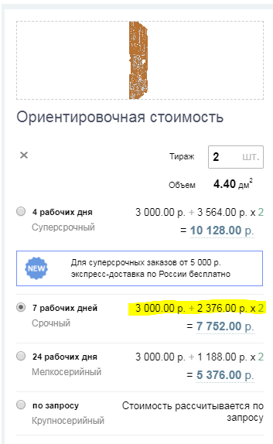
расчет стоимости MPPT_controller

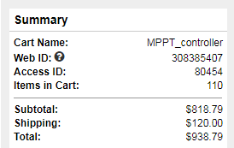
Указана стоимость для двух плат |  |  |  |  |  |  | Комплектующие (на две платы)
 | $ | RUB |  | 1$= | 78.77 | руб
Комплектующие | 819 | 64512.63
Доставка | 120 | 9452.4
изготовление PCB |  | 7752
монтаж |  | 7965

ИТОГО |  | 89682.03 | руб

 |  |  |  |  |  |  | монтаж 2х плат
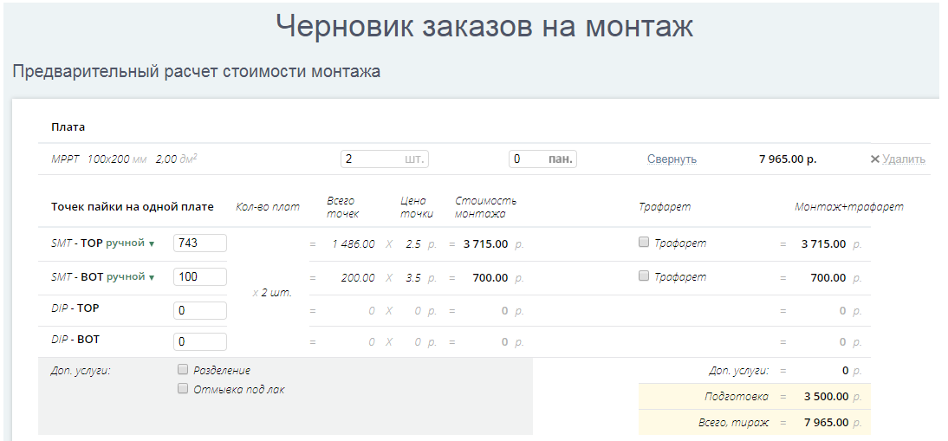

 |  |  |  |  |  |  | изготовление PCB 1 шт.

